Tableau 1
Niveaux FTEM | Swiss Olympic Cards |  | Taux d'emploi
T3 | L/R | Sélection locale/régionale | 100%
T4 | N/E | Équipe nationale junior/élite | 95%
E1 | B/A/O | Carte bronze/argent/or | 90%
E2 | P | Pas de carte | 85%
M |  |  | 80%
 |  |  | 75%
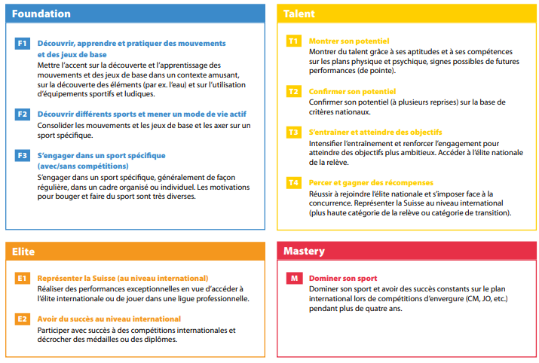
 |  |  | 70%
 |  |  | 65%
 |  |  | 60%
 |  |  | 55%
 |  |  | 50%
 |  |  | 45%
 |  |  | 40%
 |  |  | 35%
 |  |  | 30%
 |  |  | 25%
 |  |  | 20%
 |  |  | 15%
 |  |  | 10%
 |  |  | 5%

